采购
红谷滩区老干部活动中心、老年大学装修改造项目家具采购清单
序号 | 名称 | 规格 | 单位 | 数量 | 图示 | 单价（元） | 小计 | 备注
家具类
一楼前台 | 前台接待椅 | 供接待人员使用 | 把 | 3 | 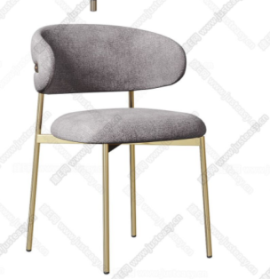 | 398 | 1194
一楼办公室 | 办公室桌椅（每间2套，共3间） | 桌子1400*700mm及带常规办公椅 | 套 | 6 | 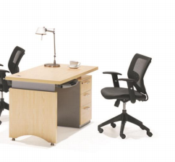 | 1190 | 7140
一楼台球区 | 双人对坐棉麻料对椅沙发 | 规格沙发：700*600*450mm,边几直径450mm；（含2对椅1小圆桌） | 套 | 2 | 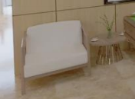 | 1500 | 3000
一楼乒乓球区 | 三人位沙发 | 规格沙发：1900*800mm | 张 | 2 | 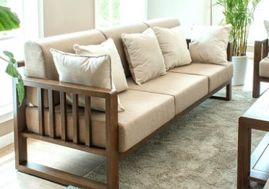 | 2600 | 5200
一楼乒乓球区 | 茶几 | 茶几 1200mm*600mmx450 | 个 | 1 | 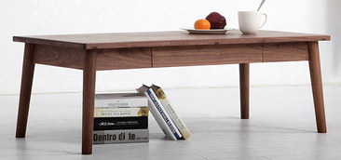 | 460 | 460
一楼活动室 | 可移动展柜 | 规格（1200*400*280mm） | 个 | 7 | 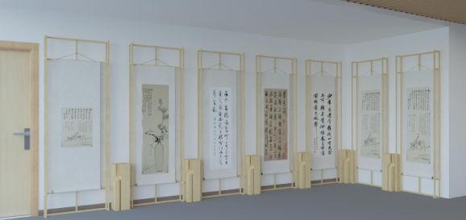 | 1400 | 9800
一楼棋牌室及麻将房 | 棋牌室摆台 | 摆台350*1200*800mm，边几350*350*800mm | 套 | 2 | 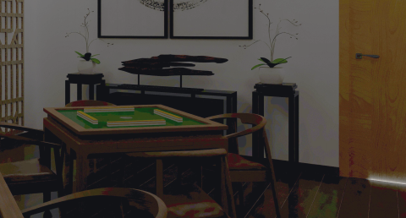 | 600 | 1200
一楼更衣室 | 长条椅 | 椅子1200*450mm | 张 | 2 | 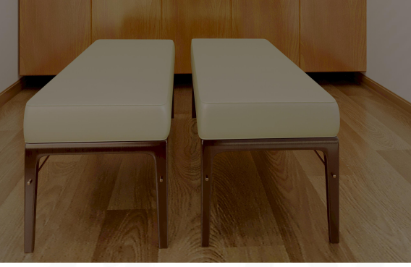 | 450 | 900
二楼多功能报告厅 | 排椅 | 用以接待和开会使用 | 张 | 100 | 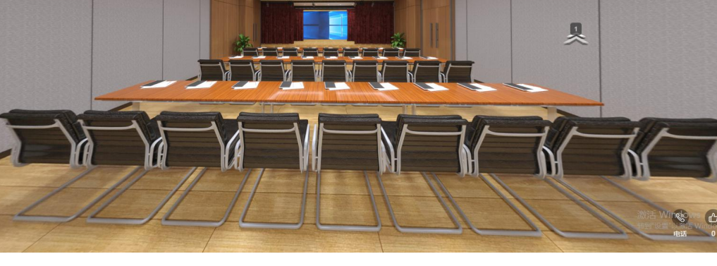 | 220 | 22000
二楼多功能报告厅 | 条形会议桌 | 规格(1200mm*450mm） （带轮可折叠收纳） | 张 | 50 |  | 500 | 25000
二楼多功能报告厅 | 会议桌桌布 | 规格2400mm*450mm（结合会议桌尺寸） | 张 | 1 | 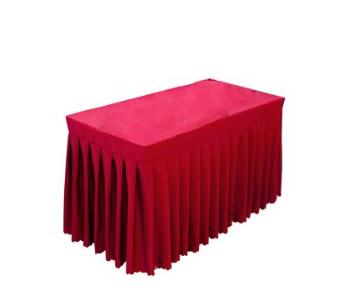 | 300 | 300
二楼谈心室 | 谈心室沙发 | 用以接待来访者。 单人位沙发1000*860mm | 张 | 8 | 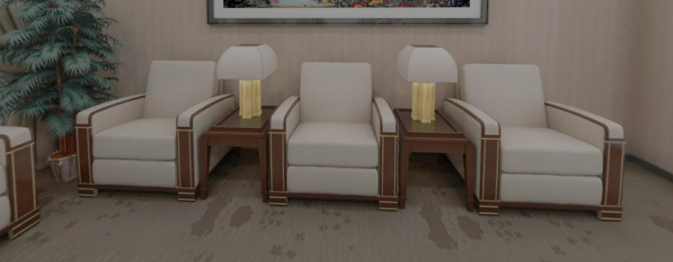 | 1790 | 14320
二楼谈心室 | 谈心室茶几 | 小茶几500*600mm | 个 | 6 |  | 550 | 3300
二楼老干部活动室 | 老干部活动室茶桌 | 规格1800mm*800mm（每套配4把椅子） | 套 | 1 | 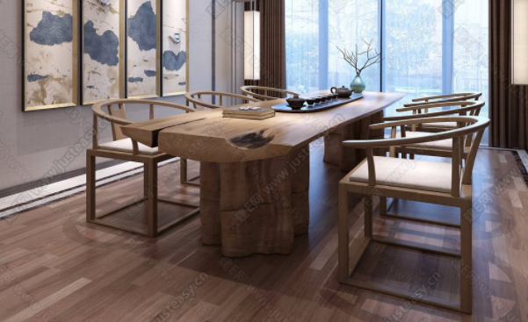 | 6500 | 6500
二楼老干部活动室 | 老干部活动室 | 桌子600*600mm（每套配椅子2把） | 套 | 2 | 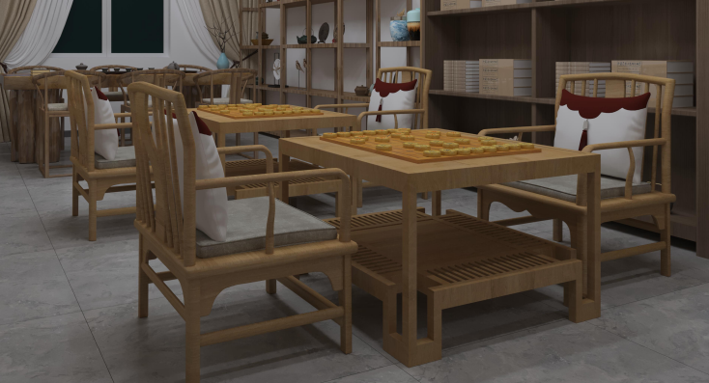 | 2100 | 4200
二楼阅读室 | 阅览桌 | 规格桌子1400*800mm（一桌四椅）规格 | 套 | 1 | 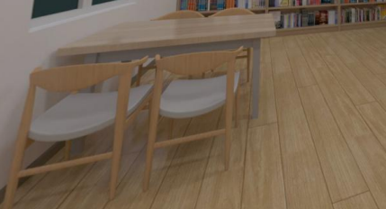 | 3300 | 3300
二楼阅读室 | 阅览桌 | 规格桌子2400*800mm（一桌八椅）规格 | 套 | 1 | 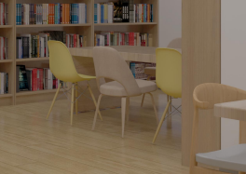 | 5600 | 5600
二楼乐器室 | 桌子 | 规格桌子1200*600mm（每套配1个凳子） | 套 | 10 | 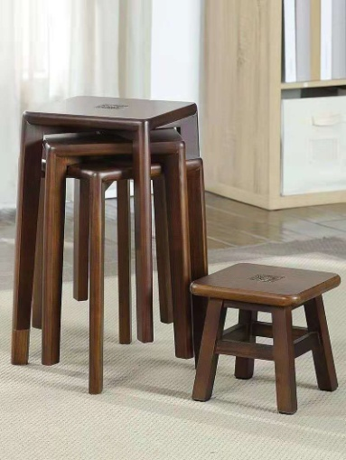 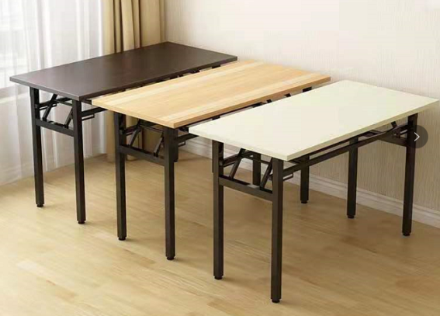 | 600 | 6000
二楼书画室 | 书画室课桌椅 | 规格：桌子1200mm*600mm，选用常规椅子，每套配2把椅子 | 套 | 7 | 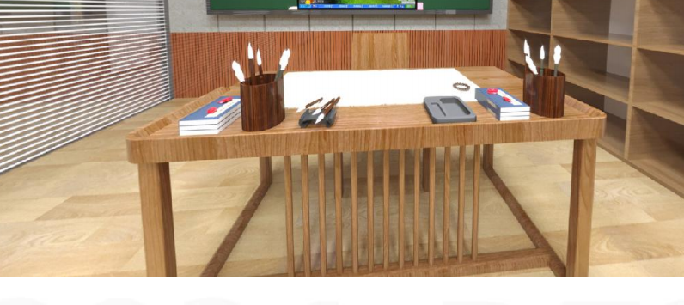 | 2400 | 16800
二楼会议室 | 会议室 | 规格桌子参考尺寸2000*5740mm带20把椅子 | 套 | 1 | 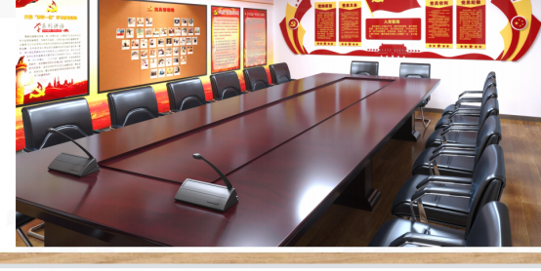 | 14000 | 14000
二楼教室 | 教室桌椅 | 规格：桌子1200*600mm （每套配2把椅子） | 套 | 8 | 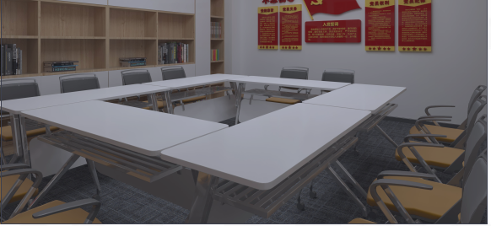 | 1200 | 9600
二楼办公室 | 沙发 | 规格：2000*850mm | 套 | 3 | 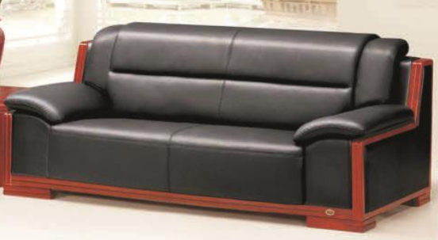 | 2810 | 8430
二楼办公室 | 办公桌椅 | 桌子1400*700mm及带常规办公椅 | 套 | 9 |  | 1190 | 10710
小计： |  |  |  |  |  |  | 178954
税金：9个点 |  |  |  |  |  |  | 16105.86
总计： |  |  |  |  |  |  | 195059.86
红谷滩区老干部活动中心、老年大学装修改造项目健身器材，运动器材类采购清单
序号 | 名称 | 规格 | 单位 | 数量 | 图示 | 单价（元） | 小计 | 备注
健身器材类
一楼安全通道 | 龙门架多功能深蹲飞鸟机器械套装 | 哑铃凳，单独哑铃凳及各类健身器具 | 套 | 1 | 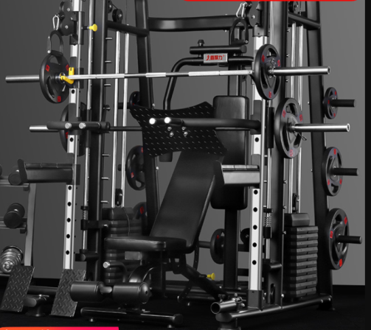 | 11000 | 11000 | 档次不低康强史密斯机BK-3000B
一楼安全通道 | 跑步机 | 静音跑步机家用款小型折叠室内运动健身房 | 台 | 2 | 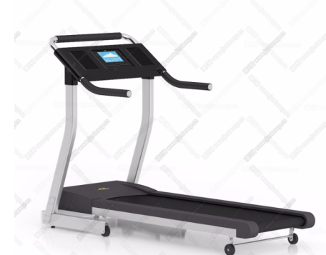 | 4500 | 9000 | 档次不低舒华E6 跑步机
一楼安全通道 | 划船机 | 家用室内划桨划艇机水阻划船机 | 台 | 1 | 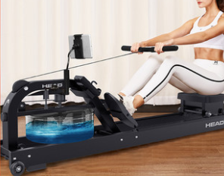 | 3300 | 3300 | 档次不低于麦瑞克Merach划船机
一楼安全通道 | 动感单车 | 皮带传动飞轮材质: 铝合金，实心铁 | 台 | 1 | 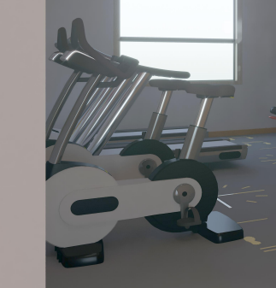 | 1500 | 1500 | 档次不低于麦瑞克Merach动感单车
小计： |  |  |  |  |  |  | 24800
序号 | 名称 | 规格 | 单位 | 数量 | 图示 | 单价（元） | 小计 | 备注
运动器材类
一楼麻将房及棋牌室 | 全自动麻将桌（带4把椅子） | 规格1020*1020*800 | 套 | 4 | 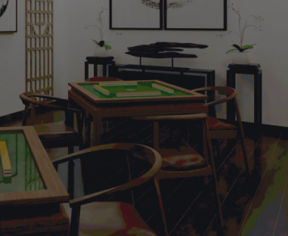 | 5000 | 20000 | 档次不低于雀友麻将机S100Pro 全自动麻将桌家用静音棋牌桌电动四口餐桌两用机麻
一楼台球区 | 室内英式台球桌 | 规格（3.4*2.05m） | 张 | 1 | 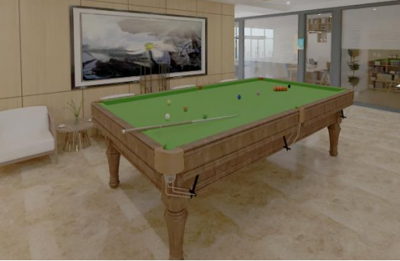 | 5000 | 5000 | 档次不低于豫星九尺台球桌
一楼乒乓球区 | 乒乓球桌 | 规格2750*1525 | 张 | 1 | 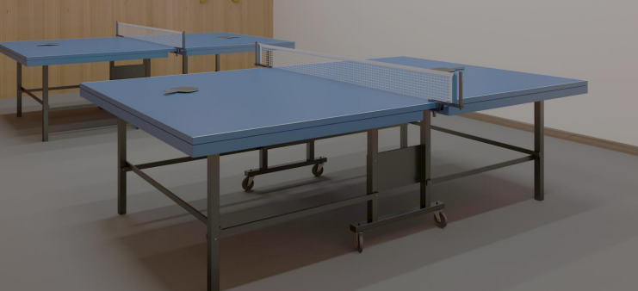 | 8000 | 8000 | 档次不低于红双喜专业大型比赛t1223
二楼舞蹈房 | 健身球 | 直径550mm | 件 | 2 | 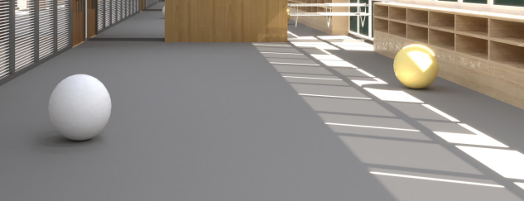 | 50 | 100
二楼舞蹈房 | 瑜伽垫 | 1800*800mm | 件 | 25 | 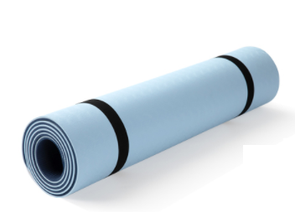 | 70 | 1750
小计： |  |  |  |  |  |  | 34850
总计： | 运动器材＋健身器材（含税价） |  |  |  |  |  | 59650
红谷滩区老干部活动中心、老年大学装修改造项目乐器采购清单
序号 | 名称 | 规格 | 单位 | 数量 | 参考图示 | 单价（元） | 小计 | 备注
乐器类
二楼及一楼活动室 | 钢琴 | 钢琴 | 架 | 2 | 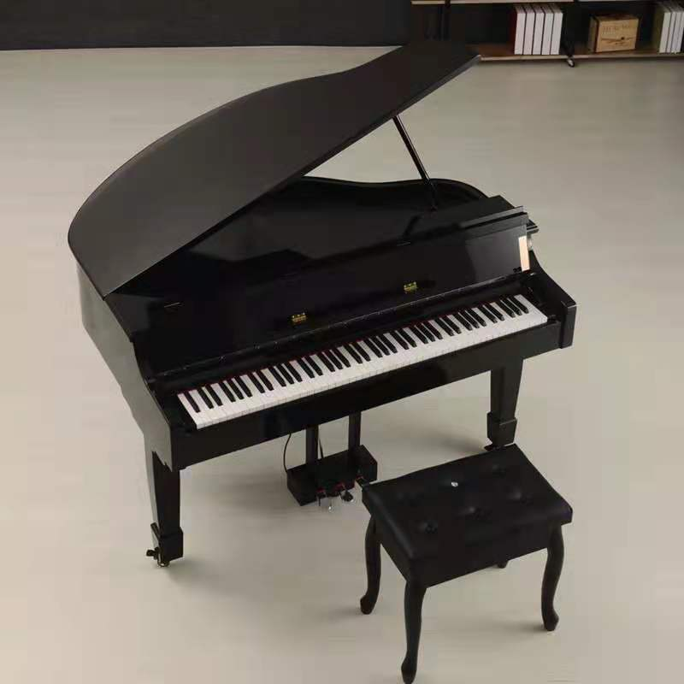 | 50000 | 100000 | 档次不低于珠江钢琴P8
小计： |  |  |  |  |  |  | 100000

